Sheet1
第10回
今日やること
1. 教科書の第10章（続き）
コイン投げ（ベルヌーイ試行）
データテーブル
二項分布
正規分布
2. 報告

今回の話は難しいので，まずは，「結果を出す」ことを目指してください．「理解する」にはとても時間がかかるでしょう．
「なんかよくわからないなあ」という感じが残ることに耐えるのは，大学で勉強する上で大事なことです．（矢吹の説明が下手な可能性も大いにありますが．）

コイン投げ（ベルヌーイ試行）

変数Xの値を，表が出る確率が0.5，つまり普通のコインを1回投げて，表が出たら1，裏が出たら0とします．
Xの値は確率的に決まるので，Xは確率変数です．

Xの期待値と分散を求めましょう．
それが何なのかを忘れた人は，第9回の内容を復習してください．

X | 確率 | (X-期待値)^2
1 | 0.5 |  |  | 期待値はXと確率のSUMPODUCTです．
0 | 0.5 |  |  | 分散は(X-期待値)^2と確率のSUMPRODUCTです．第9回では(X-期待値)^2*確率の合計にしていましたが，一手間減らしました．
 |  |  |  | 期待値は0.5になるはずです．
 | ↑期待値 | ↑分散 |  | 分散は0.25になるはずです．正解するまで先に進まないように．

少し手計算をすると，表が出る確率がpの場合の期待値はp，分散はp(1-p)になることがわかります．
分散はともかく，期待値は納得しやすい結果です．
たとえば，表が出る確率がp=0.7のコインを1回投げるなら，平均的には表はp=0.7回出るでしょう．

このコイン投げは，「=IF(RAND()<0.5,1,0)」で試せます．
RAND()の結果は0以上1未満の乱数で，その結果が0.5未満なら1（表），そうでなければ0（裏）というわけです．
 | ←ここで試してください．

さて，勘のいい人は，次はコインを何回も投げる話になると思うでしょう．
そのとおりなのですが，前回のサイコロのようなやり方で，コインを何回も投げるのはつらいので，別の方法を紹介します．
ちなみに，前回の方法を使うなら，コインを2回投げるときは，「=IF(RAND()<0.5,1,0)+IF(RAND()<0.5,1,0)」になるわけですが，この方法で100回投げるのはつらいですよね．
「プログラム言語とプログラミング」を履修している人は，サイコロを100回投げるシミュレーションくらい，あっさりできることは今は忘れてください．

データテーブル

データテーブルという機能を使います．
本題に入る前に，データテーブルの普通の使い方を説明します．

今，列ラベルが10の位，行ラベルが1の位であるような表を作りたいとしましょう．
赤いところは手で入力します．
それ以外はコピペです．
塗りつぶしたセルの式の意味がわからない人は，第2回の内容を復習してください．

 | 1 | 2 | 3
4 | 14
5
6

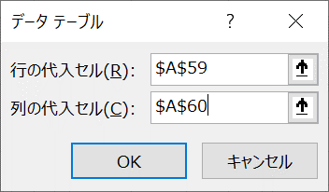
この表を，別の方法「データテーブル」を作って作ります．動画→ |  |  |  |  |  | https://youtu.be/9-mRmXOlNQY
まず，計算例を作ります．
緑で塗りつぶしたセルは「=A59*10+A60」です．

1 | ←10の位（計算例）
4 | ←1の位（計算例）

塗りつぶしたセルを選択→データ→予測の「What If分析」→データテーブル
「行の代入セル」とか，いつもわからなくなるのですが，この後では使わないので気にしなくていいです．

最初に紹介した方法の方が簡単なので，はっきり言って，何のためにこの機能があるのかよくわかりません．
しかし，シミュレーションには使えるのです．

コイン投げ
1 | 2 | 3 | 4 | 5 | 6 | 7 | 8 | 9 | 10 | 11 | 12 | 13 | 14 | 15 | 16 | 17 | 18 | 19 | 20 | 21 | 22 | 23 | 24 | 25 | 26 | 27 | 28 | 29 | 30 | 31 | 32 | 33 | 34 | 35 | 36 | 37 | 38 | 39 | 40 | 41 | 42 | 43 | 44 | 45 | 46 | 47 | 48 | 49 | 50 | 51 | 52 | 53 | 54 | 55 | 56 | 57 | 58 | 59 | 60 | 61 | 62 | 63 | 64 | 65 | 66 | 67 | 68 | 69 | 70 | 71 | 72 | 73 | 74 | 75 | 76 | 77 | 78 | 79 | 80 | 81 | 82 | 83 | 84 | 85 | 86 | 87 | 88 | 89 | 90 | 91 | 92 | 93 | 94 | 95 | 96 | 97 | 98 | 99 | 100
0 | 0 | 1 | 0 | 1 | 0 | 0 | 0 | 1 | 1 | 1 | 1 | 0 | 1 | 1 | 1 | 1 | 0 | 0 | 1 | 0 | 1 | 1 | 1 | 1 | 0 | 0 | 1 | 0 | 0 | 0 | 1 | 0 | 1 | 1 | 1 | 1 | 1 | 1 | 1 | 0 | 0 | 1 | 0 | 1 | 1 | 1 | 0 | 0 | 0 | 0 | 1 | 1 | 1 | 1 | 1 | 1 | 0 | 1 | 0 | 1 | 0 | 1 | 0 | 0 | 1 | 0 | 1 | 0 | 0 | 0 | 1 | 0 | 1 | 0 | 1 | 0 | 0 | 1 | 1 | 1 | 0 | 0 | 0 | 0 | 1 | 1 | 0 | 0 | 0 | 0 | 1 | 1 | 0 | 0 | 0 | 0 | 0 | 0 | 1

↑はコインを100回投げるシミュレーションです．

50 | ←表の回数は「=sum(a73:cv73)」です．

「コインを100回投げて，表の回数を数える」という実験を100回やってみましょう．

次の方法ではうまく行きません．

1 | 2 | 3 | 4 | 5 | 6 | 7 | 8 | 9 | 10 | 11 | 12 | 13 | 14 | 15 | 16 | 17 | 18 | 19 | 20 | 21 | 22 | 23 | 24 | 25 | 26 | 27 | 28 | 29 | 30 | 31 | 32 | 33 | 34 | 35 | 36 | 37 | 38 | 39 | 40 | 41 | 42 | 43 | 44 | 45 | 46 | 47 | 48 | 49 | 50 | 51 | 52 | 53 | 54 | 55 | 56 | 57 | 58 | 59 | 60 | 61 | 62 | 63 | 64 | 65 | 66 | 67 | 68 | 69 | 70 | 71 | 72 | 73 | 74 | 75 | 76 | 77 | 78 | 79 | 80 | 81 | 82 | 83 | 84 | 85 | 86 | 87 | 88 | 89 | 90 | 91 | 92 | 93 | 94 | 95 | 96 | 97 | 98 | 99 | 100

↑「=sum($a73:$cv73)」を入力して，100列目までコピペ．

全部同じ結果になってしまいます．
こでは，73行の値が確定してからsumの計算が行われるためです．

今は，sumの計算のたびに，73行の計算がやり直されるようにしたいのです．
そのため，データテーブルを使います．（他にどんな用途があるんでしょうね．）

↓計算例「=sum(a73:cv73)」を入力します．
 | 1 | 2 | 3 | 4 | 5 | 6 | 7 | 8 | 9 | 10 | 11 | 12 | 13 | 14 | 15 | 16 | 17 | 18 | 19 | 20 | 21 | 22 | 23 | 24 | 25 | 26 | 27 | 28 | 29 | 30 | 31 | 32 | 33 | 34 | 35 | 36 | 37 | 38 | 39 | 40 | 41 | 42 | 43 | 44 | 45 | 46 | 47 | 48 | 49 | 50 | 51 | 52 | 53 | 54 | 55 | 56 | 57 | 58 | 59 | 60 | 61 | 62 | 63 | 64 | 65 | 66 | 67 | 68 | 69 | 70 | 71 | 72 | 73 | 74 | 75 | 76 | 77 | 78 | 79 | 80 | 81 | 82 | 83 | 84 | 85 | 86 | 87 | 88 | 89 | 90 | 91 | 92 | 93 | 94 | 95 | 96 | 97 | 98 | 99 | 100

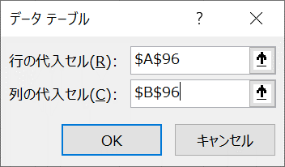
データテーブルを作ります．

 | ←表が最も少なかった場合「=MIN(B95:CW95)」
 | ←表が最も多かった場合「=MAX(B95:CW95)」

25から75の間でしょうね．
ヒストグラムを描いてみましょう．例を貼っておきます．

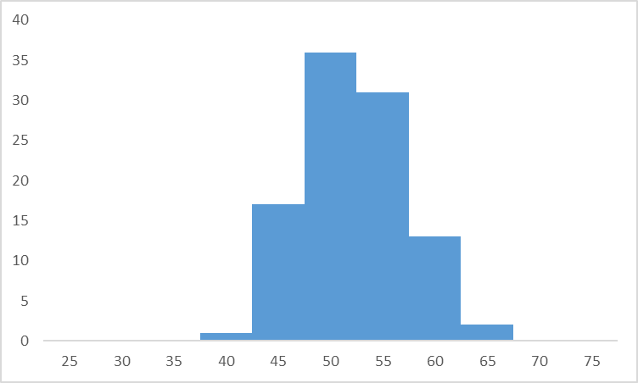
表の回数 | 度数
25
30
35
40
45
50
55
60
65
70
75

コインを100回投げたら，表はだいたい50回くらい出るということです．（あたりまえ）
この方法を使えば，第9回でやったサイコロ投げの，サイコロを10回投げた場合のシミュレーションなんかも簡単にできるので，余力のある人はやってみてください．（結果は前回の資料に掲載済み．）

二項分布

第9回でやったサイコロの目の和は，シミュレーションは簡単でしたが，確率分布を正確に求めるのは面倒でした．
今回やっているコインの表の回数は，シミュレーションはもちろん，確率分布を正確に求めるのも簡単です．

たとえば，コインを10回投げて表が3回出る確率は，10C3 * 0.53 * 0.57 =10C3 * 0.510です．
（中学の数学を忘れた人，ここで焦らなくていいです．計算はコンピュータがやってくれるので．）

これを次のように計算します．
 | ←=COMBIN(10,3)*0.5^10

ここで調べているような，「表が出る確率がpのコインをn回投げて表が出た回数X」の確率分布を，二項分布といいます．
二項分布は，nとpで決まるので，Bi(n, p)などと書くこともあります．
上で計算した確率は，「=BINOM.DIST(3,10,0.5,FALSE)」でも求められます．
二項分布は英語でbinomial distributionなので，憶えるのは簡単ですが，COMBINの方が短いですね．
 | ←ここで試してみる．

表の回数が35から65の場合の確率を計算して，棒グラフにしてみましょう．結果を貼っておきます．
確率（その1）はCOMBINで，確率（その2）はBINOM.DISTで計算してください．

表の回数 | 確率（その1） | 確率（その2）
35
36
37
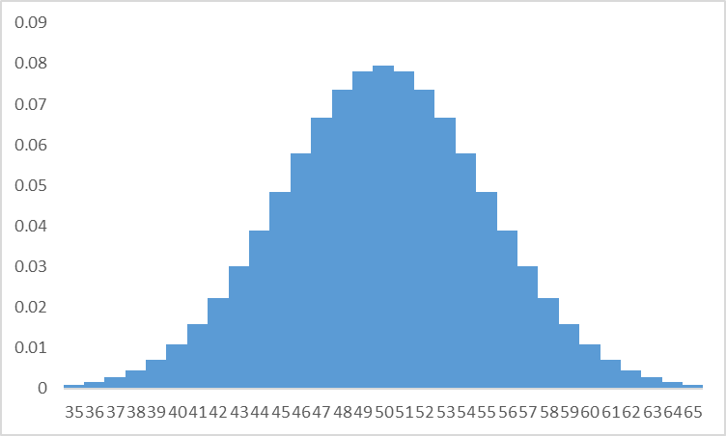
38
39
40
41
42
43
44
45
46
47
48
49
50
51
52
53
54
55
56
57
58
59
60
61
62
63
64
65

また，釣りがね形の分布が出てきました．
第9回の話を思い出すと，ある分布に従う確率変数を足し合わせたものの分布は，正規分布に近づくのでした．
ここでは，ベルヌーイ試行の確率変数（1または0）を足し合わせているので，コインを投げる回数が多くなると，正規分布に近づくのです．

第9回では，「サイコロ，つまり1から6が等確率である分布」に従う確率変数を足し合わせたら釣りがね形でした．
今回は，「コイン，つまり1か0が等確率である分布」に従う確率変数を足し合わせたら釣りがね形になりました．

練習です．
表が出る確率が0.5のコインを10回投げて表が出る回数をXとします．
Xの確率分布を求め，可視化してください．
さらに，Xの期待値，分散，標準偏差を求めてください．
わからない人は，今回の資料の最初を見てください．

X | 確率 | (X-期待値)^2
0 |  |  |  |  | 期待値は5になるはずです．これは直観的に明らかですね．
1 |  |  |  |  | 分散は2.5になるはずです．
2
3
4
5
6
7
8
9
10

 | ↑期待値 | ↑分散 | ↑標準偏差（分散の平方根）

実は，確率分布を求めなくても，期待値，分散，標準偏差は，わかります．
今回の最初の方で説明したように，ベルヌーイ試行の期待値はp，分散はp(1-p)です．
二項分布はそのn回分なので，期待値はnp，分散はnp(1-p)になります．（本当は証明が必要です．）
裏が出る確率1-pをqと書くと，分散はnpqになります．
これは憶えやすい結果です．
私は，大学1年生の時にこれを習って以降，忘れたことはありません．
大事なことなのでもう一度書くと，二項分布の期待値はnp，分散はnpq=np(1-p)です．
（標準偏差は分散の平方根なので，憶える必要はありません．）

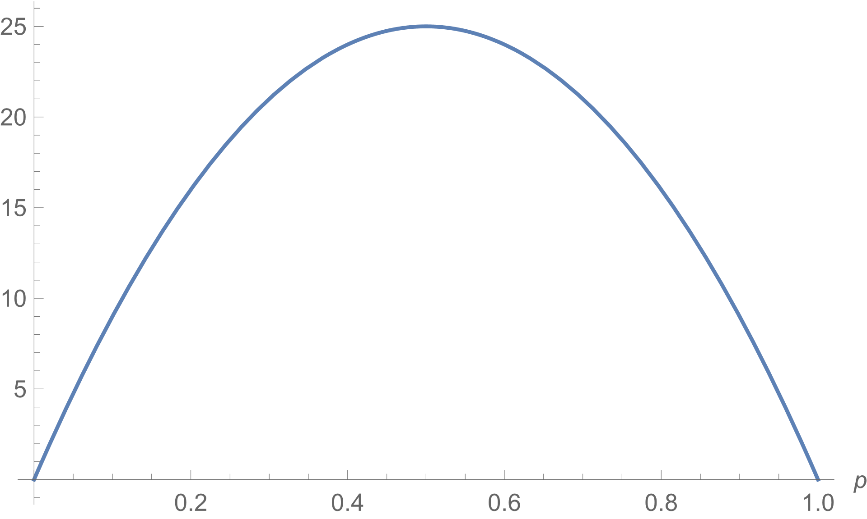
確かめてみましょう．
 | ←「=10*0.5」 これが期待値
 | ←「=10*0.5*(1-0.5)」 これが分散

ちなみに，分散100p(1-p)のグラフは右のようになって，これが最大になるのはp=0.5のときです．
分散というのは散らばりの指標でした．
結果が最も散らばるのは表と裏が同じくらい出るときなので，この結果は納得できます．

練習です．
表が出る確率が0.5のコインを15回投げて表が出る回数をXとします．
Xの確率分布を求め，可視化してください．
確率分布を使って，期待値，分散，標準偏差を求めてください．
さらに，上で紹介した公式を使ってXの期待値，分散，標準偏差を求めてください．

X | 確率 | (X-期待値)^2
0
1
2
3
4
5
6
7
8
9
10
11
12
13
14
15
 |  |  |  |  |  | ←確率分布を使う
 | ↑期待値 | ↑分散 | ↑標準偏差（分散の平方根）
 | ↓期待値 | ↓分散 | ↓標準偏差（分散の平方根）
 |  |  |  |  |  | ←公式を使う

正規分布

さて，前回からちらほら出てくる正規分布について，学ぶときが来ました．
名前の付いた確率分布はいろいろありますが，正規分布は最も重要な分布です．
なぜなら，これまで見てきたように，サイコロ投げも，コイン投げも，その他何でも，足し合わせれば正規分布に近づくからです．（わずかな例外を除いて）

上で作ったコインを15回投げた場合の確率分布（二項分布）と，それと近い正規分布を並べてみます．（左が二項分布，中央は両者を重ねたもの，右は正規分布）

形がかなり似ているでしょう．

これからやりたいのは，左側で考えるのはめんどくさそうだから，右側で考えることにする，ということです．

では，具体的にどうやって近似するかというと，
元の分布の期待値と標準偏差を求め，同じ期待値と標準偏差の正規分布で近似する．
ということです．
大事なことなので，大きい文字で書きました．

たとえば，表が出る確率が0.5のコインを10回投げて表が出た回数Xの分布Bi(10, 0.5)の期待値が5，分散が2.5，標準偏差が√2.5でした．
ですから，Bi(10, 0.5)を，期待値が5，標準偏差が√2.5の正規分布で近似します．
これがどんな分布になるかは，みんな大好きWolframAlphaに聞きましょう．→ |  |  |  |  |  |  |  | https://www.wolframalpha.com/input/?i=%E6%AD%A3%E8%A6%8F%E5%88%86%E5%B8%83+%E6%9C%9F%E5%BE%85%E5%80%A45+%E6%A8%99%E6%BA%96%E5%81%8F%E5%B7%AEsqrt%282.5%29&lang=ja

Excelでもがんばってみます．
二項分布の確率は，binom.dist(X, n, p, false)で計算します．今，n=10, p=0.5です．
正規分布の確率は，norm.dist(X, 期待値, 標準偏差, false)で計算します．今，期待値=5, 標準偏差=sqrt(2.5)です．
（正確に言うと，正規分布で計算するのは確率ではなく確率密度なのですが，ここでは気にしないでください．）
確率分布を計算し，可視化してください．可視化結果を貼っておきます．

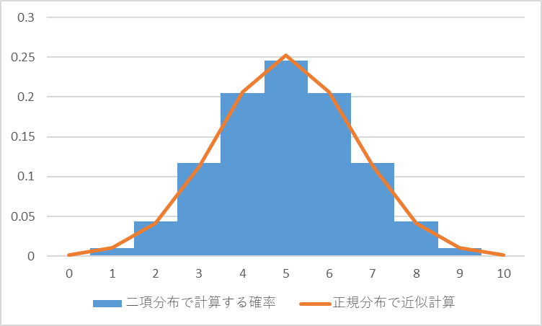
X | 二項分布で計算する確率 | 正規分布で近似計算
0
1
2
3
4
5
6
7
8
9
10

練習です．
表が出る確率が0.5のコインを20回投げて表が出る回数Xの確率分布を二項分布と正規分布（近似）で計算し，可視化してください．
ヒント：正規分布で近似計算するためには，二項分布の期待値と標準偏差を求めなければなりません．

X | 二項分布で計算する確率 | 正規分布で近似計算

おなかいっぱいの人は，今回はここで終わりにしていいです．

「正規分布に近づくと言っても，完全に一致するわけじゃないでしょ．二項分布でいいじゃん」と思うかもしれません．
確かに，コンピュータがあれば，二項分布の計算はそんなに大変ではありません．
しかし，第9回でやったサイコロ投げはの正確な確率分布を求めるのはちょっと面倒です．
そういうときに，正規分布で近似してしまうと，話がとても簡単になるのです．

サイコロを1個投げて出た目をXとします．
Xの確率分布を作り，期待値，分散，標準偏差を求めてください．

X | 確率 | (X-期待値)^2
1 |  |  |  |  | ヒント
2 |  |  |  |  | 確率は全部=1/6です．
3 |  |  |  |  | 期待値は，Xと確率のSUMPRODUCTです．3.5になるはずです．
4 |  |  |  |  | 分散は，Xと(X-期待値)^2のSUMPRODUCTです．約2.92（正確には35/12）になるはずです．
5 |  |  |  |  | 標準偏差は分散の平方根なので，√35/12になるはずです．
6

 | ↑期待値 | ↑分散 | ↑標準偏差

サイコロ5個投げて出た目の和の期待値と分散は，1個の場合の5倍なので，3.5*5=17.5と35/12*5=175/12です．
サイコロ5個投げて出た目の平均は，和を5で割ったものなので，その期待値と分散は，17.5/5=3.5と175/12/5^2=7/12です．
（分散は2乗の計算なので，Xを5で割ると，1/5^2になります．この説明はちょっと軽すぎるのですが，終わってからゆっくり考えてくれればいいです．）

というわけで，サイコロを5個投げて出た目の平均Xの確率分布は，期待値が3.5，標準偏差が√7/12の正規分布で近似できることになります．
正確に計算した確率を参考に載せておきます．（厳密な値は式を見てください．）
正規分布で確率を近似計算して，両者を一緒に可視化してください．結果を載せておきます．
ちょっと説明していないズルをしています．棒グラフの棒全体の面積を1にするために，正確な確率そのものではなく，確率の5倍を使います．（棒の幅は1/5なのです．）

X | 正確な確率（参考） | 確率*5 | 正規分布で計算した確率
1 | 0.00012860082305 | 0.00064300411523
1.2 | 0.00064300411523 | 0.0032150205761
1.4 | 0.0019290123457 | 0.0096450617284
1.6 | 0.0045010288066 | 0.022505144033
1.8 | 0.0090020576132 | 0.045010288066
2 | 0.016203703704 | 0.081018518519
2.2 | 0.026363168724 | 0.13181584362
2.4 | 0.039223251029 | 0.19611625514
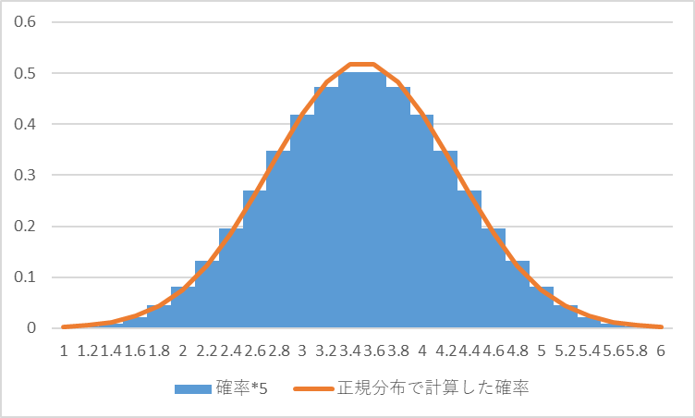
2.6 | 0.054012345679 | 0.2700617284
2.8 | 0.069444444444 | 0.34722222222
3 | 0.083719135802 | 0.41859567901
3.2 | 0.094521604938 | 0.47260802469
3.4 | 0.10030864198 | 0.50154320988
3.6 | 0.10030864198 | 0.50154320988
3.8 | 0.094521604938 | 0.47260802469
4 | 0.083719135802 | 0.41859567901
4.2 | 0.069444444444 | 0.34722222222
4.4 | 0.054012345679 | 0.2700617284
4.6 | 0.039223251029 | 0.19611625514
4.8 | 0.026363168724 | 0.13181584362
5 | 0.016203703704 | 0.081018518519
5.2 | 0.0090020576132 | 0.045010288066
5.4 | 0.0045010288066 | 0.022505144033
5.6 | 0.0019290123457 | 0.0096450617284
5.8 | 0.00064300411523 | 0.0032150205761
6 | 0.00012860082305 | 0.00064300411523

